Hoja1
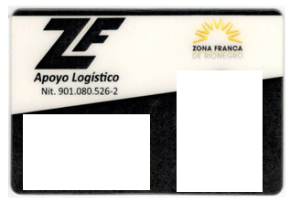

marin lopez vanesa CC: 1.036.967.418
RH: O+
asistente de recurso humano

LAURA CAMILA SANCHEZ TABARES
COLABORADORA
CC: 1.036.952.951
RH: A+

FLOR MARLENY SANCHEZ DUQUE
COLABORADORA
T.I : 1.036.942.395
RH: O+

ESTEFANIA CALLE BURITICA
COLABORADORA
CC: 1.036.947267
RH: B+

SANDRA MILENA GOMEZ JIMENEZ
COLABORADORA
CC: 39.456.259
RH: O+

Hoja2
Este carné es de uso personal e intransferible y acredita a su portador como empleado de la empresa, el usuario queda obligado a devolverlo a solicitud de la empresa.
En caso de pérdida deberá presentar la respectiva denuncia para la expendición del nuevo, asumiendo su costo.
Vigencia: Al término del contrato
NIT 91080526
ARL SURAMERICANA

